CARATULA


UNIVERSIDAD NACIONAL DE TRUJILLO
FACULTA DE CIENCA ECONÓMICAS
ESCUELA DE CONTABILIDAD Y FINANZAS

DEMO DAY
"ANÁLISIS DE DATOS DE LA COMPAÑÍA DE MINAS BUENAVENTURA S.A.A"

INTEGRANTES | DOCENTE: | CICLO Y TURNO:
1. Ferrel Gonzales, Jairo | Dr. Granda Fernandez, Juan Manuel | VI Ciclo - Turno tarde
2. Geronimo Marrufo, Debora | CURSO:
3. Gonzales Barrios, Nicol | Contabilidad Gerencial
4. Guillen Saldaña, Cicely

DATOS CENTRALES
DATOS CENTRALES 2025

1. COSTO FIJO COMÚN CORPORATIVO ANUAL
SUPUESTO | VALOR
Costos Fijos Totales Comunes: | $289,700,000 | Comprende Exploraciones en unidades operativas, Administración, Ventas y Deducciones Comerciales.

MATRIZ DE SEGREGACIÓN: PRECIOS REALIZADOS Y COSTOS VARIABLES
MINA | METAL | PRECIO REALIZADO | UNIDAD MEDIDA | COSTO VARIABLE | LLAVE BÚSQUEDA | COMPLEJIDAD X METAL
Orcopampa | Oro | $3,547.00 | oz | $1,560.00 | Orcopampa_Oro | $0.08
Orcopampa | Plata | $41.87 | oz | $25.00 | Orcopampa_Plata | $0.01
Tambomayo | Oro | $3,547.00 | oz | $2,678.00 | Tambomayo_Oro | $0.10
Tambomayo | Plata | $41.87 | oz | $27.33 | Tambomayo_Plata | $0.04
Tambomayo | Plomo | $1,912.00 | MT | $1,250.00 | Tambomayo_Plomo | $0.02
Tambomayo | Zinc | $2,844.00 | MT | $1,560.00 | Tambomayo_Zinc | $0.02
Uchucchacua & Yumpag | Plata | $41.87 | oz | $15.21 | Uchucchacua & Yumpag_Plata | $0.22
Uchucchacua & Yumpag | Plomo | $1,912.00 | MT | $582.00 | Uchucchacua & Yumpag_Plomo | $0.04
Uchucchacua & Yumpag | Zinc | $2,844.00 | MT | $1,126.00 | Uchucchacua & Yumpag_Zinc | $0.05
El Brocal | Cobre | $10,071.00 | MT | $6,435.00 | El Brocal_Cobre | $0.22
El Brocal | Plata | $41.87 | oz | $19.07 | El Brocal_Plata | $0.03
Julcani | Plata | $41.87 | oz | $26.34 | Julcani_Plata | $0.02
Julcani | Oro | $3,547.00 | oz | $2,180.00 | Julcani_Oro | $0.02
Julcani | Plomo | $1,912.00 | MT | $1,250.00 | Julcani_Plomo | $0.01
Julcani | Cobre | $10,071.00 | MT | $6,501.00 | Julcani_Cobre | $0.01
Coimolache | Oro | $3,547.00 | oz | $1,471.00 | Coimolache_Oro | $0.08
Coimolache | Plata | $41.87 | oz | $30.97 | Coimolache_Plata | $0.03
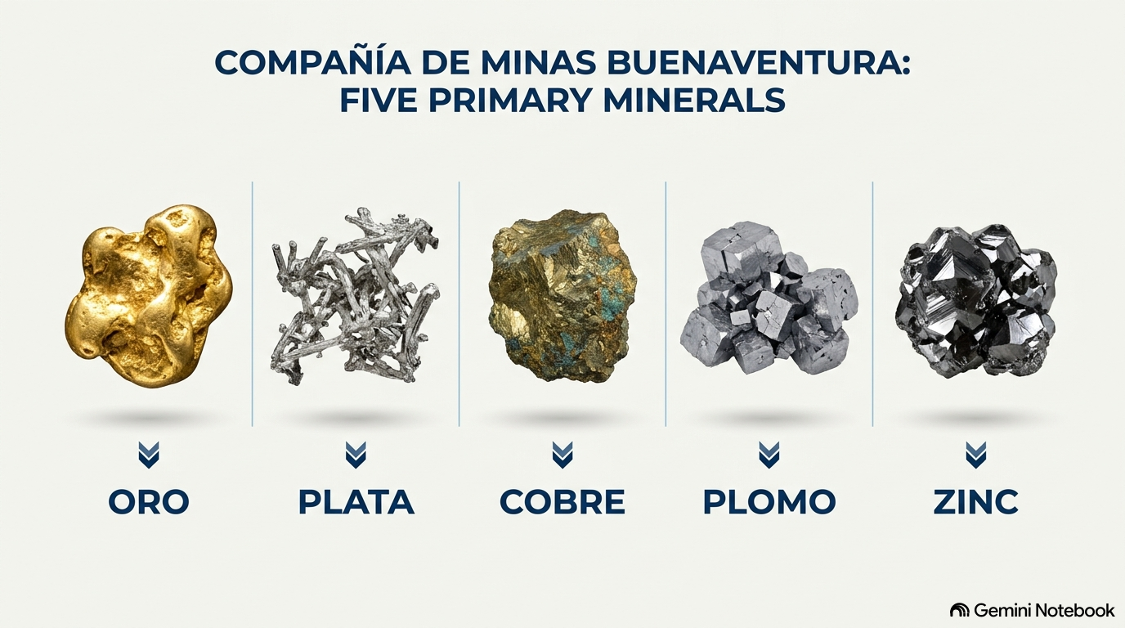
ESTRUCTURA DE COSTOS FIJOS COMUNES
Rubro Corporativo | Descripción | Importe Anual (USD) | % del Total
Exploraciones Unidades Operativas | Campañas de perforación diamantina e infraestructura | $51,906,000.00 | 17.92%
Gastos de Administración | Oficinas centrales Las Begonias, sistemas y gerencias | $87,100,000.00 | 30.07%
Gastos de Ventas | Fletes terrestres, seguros de transporte y aduanas | $28,694,000.00 | 9.90%
Deducciones Comerciales | Cargos de maquila, refinación y penalidades en plantas | $122,000,000.00 | 42.11%
 | TOTAL COSTOS FIJOS COMUNES | $289,700,000.00 | 100%

ESCENARIO DE ORO
ADMINISTRADOR DE ESCENARIOS · MODELO BÁSICO
Seleccione Base, Pesimista u Optimista en B3; el Estado de Resultados se recalcula.
Escenario activo | Pesimista

SUPUESTOS POR ESCENARIO
Escenario | Precio x onza | Volumen x onza | Cv oro x onza | Gastos fijos $ | Gasto financiero $ | Tasa impuesto
Base | 3,547.00 | 144,372.00 | 1,560.00 | 132,271,682.01 | 2,340,000.00 | 29.5% |  | ESCENARIO PESIMISTA | Caída en Precios (-20.0%): Corrección cíclica en las cotizaciones LBMA/LME impulsada por altas tasas de interés globales y fortaleza del dólar.
Pesimista | 2,837.60 | 122,716.20 | 1,747.20 | 142,853,416.57 | 2,691,000.00 | 29.5% |  |  | Aumento de Costo CAS (+12.0%): Inflación en insumos químicos clave (cianuro de sodio, cal, reactivos de flotación) y mayor costo de fletes y energía eléctrica industrial.
Optimista | 4,256.40 | 173,246.40 | 1,435.20 | 125,658,097.91 | 2,574,000.00 | 29.5% |  |  | Caída en Volumen (-12.0%):
 |  |  |  |  |  |  |  | ESCENARIO OPTIMISTA | Alza en Precios (+20.0%): Cotizaciones récord del Oro (> $4,000/oz) y Plata (> $50/oz) como activos refugio, y superciclo del Cobre por electrificación global.
ENTRADAS ACTIVAS |  |  |  | ESTADO DE RESULTADOS |  |  |  |  | Aumento en Volumen (+20.0%)
Variable | Valor | ValorEspejo |  | Concepto | Importe ($) | Porcenatje |  |  | Disminución de Costo CAS (-8.0%): Economías de escala y dilución de costos fijos operacionales gracias a la mayor escala de procesamiento.
Precio de venta (S/ONZA) | 2837.6 | 2,837.60 |  | Ventas | 348,219,489.12 | 100%
Volumen (ONZA) | 122716.2 | 122,716.20 |  | Costo de oro | 214,409,744.64 | 62%
Costo del oro (S//onza) | 1747.2 | 1,747.20 |  | Costo de ventas | 214,409,744.64 | 62%
Gastos operativos fijos (S/) | 142853416.57 | 142,853,416.57 |  | Utilidad bruta | 133,809,744.48 | 38% |  | 3547 | 144,372 | 1560 | 132271682.01 | 2340000 | 0.295
Gastos financieros (S/) | 2691000 | 2,691,000.00 |  | Gastos operativos | 142,853,416.57 | 41% |  | 2837.6 | 122716.2 | 1747.2 | 142853416.57 | 2691000 | 0.295
Tasa de impuesto | 0.295 | 0.295 |  | Utilidad operativa | -9,043,672.09 | -3% |  | 4256.4 | 173246.4 | 1435.2 | 125658097.91 | 2574000 | 0.295
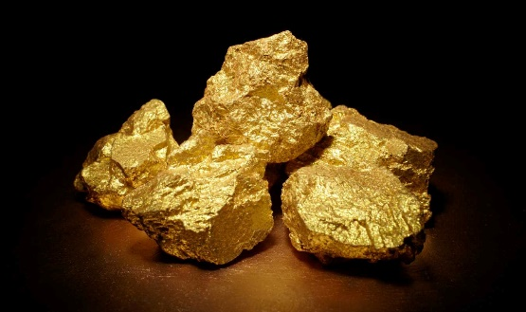
 |  |  |  | Gastos financieros | 2,691,000.00 | 1%
 |  |  |  | Utilidad antes de impuesto | -11,734,672.09 | -3%
 |  |  |  | Impuesto académico | -3,461,728.27 | -1%
 |  |  |  | Utilidad neta | -8,272,943.82 | -2%

 |  |  | MATRIZ: VARIACIÓN DE PRECIO DEL ORO × VARIACIÓN CV DEL ORO
 |  |  |  | -30% | -20% | -10% | 0% | 10% | 20% | 30%
 |  |  | -11,734,672 | 2,482.90 | 2,837.60 | 3,192.30 | 3,547.00 | 3,901.70 | 4,256.40 | 4,611.10
 |  | -20% | 1,248.00 | 5,997,819 | 49,525,255 | 93,052,691 | 136,580,127 | 180,107,563 | 223,635,000 | 267,162,436
 |  | -10% | 1,404.00 | -13,145,908 | 30,381,528 | 73,908,964 | 117,436,400 | 160,963,836 | 204,491,272 | 248,018,708
 |  | 0% | 1,560.00 | -32,289,636 | 11,237,801 | 54,765,237 | 98,292,673 | 141,820,109 | 185,347,545 | 228,874,981
 |  | 10% | 1,716.00 | -51,433,363 | -7,905,927 | 35,621,509 | 79,148,946 | 122,676,382 | 166,203,818 | 209,731,254
 |  | 20% | 1,872.00 | -70,577,090 | -27,049,654 | 16,477,782 | 60,005,218 | 103,532,655 | 147,060,091 | 190,587,527

PARÁMETROS DE VARIACIÓN
VARIABLE | PESIMISTA | OPTIMISTA | FUNDAMENTO CUANTITATIVO (de dónde sale el %)
Precio realizado | (20.0%) | 20.0% | Un tercio de la brecha entre el precio realizado (B9) y el precio de equilibrio (B17). Mientras más colchón tiene el metal, mayor es la caída que el escenario le exige resistir.
Volumen vendido | (15.0%) | 20.0% | Paralización (o ampliación) de un trimestre en la unidad minera que concentra el volumen del metal: 25% x participación dominante (C28).
Costo variable unitario | 12.0% | (8.0%) | Mitad de la brecha entre el CVu de la mina más cara (o más barata) del metal y el CVu promedio ponderado (B10). Es la brecha de eficiencia realmente observada en DATOS CENTRALES.
Costos fijos asignados | 8.0% | (5.0%) | Inflación / eficiencia de la estructura fija corporativa (DATOS CENTRALES B31-B32).
Gastos financieros | 15.0% | 10.0% | Encarecimiento o refinanciamiento del servicio de deuda (DATOS CENTRALES B33-B34).

Tabla dinámica del escenario
UTILIDAD ANTES DE IMPUESTOS ($)
$B$13:$B$18 por | (Todas)

ESCENARIOS | UTILIDAD ANTES DE IMPUESTOS
BASE | $152,255,481.99
OPTIMISTA | $360,530,645.77
PESIMISTA | -$11,734,672.09

TABLERO DE SENSIBILIDAD
ESCENARIO |  | VENTAS (S/) | UTILIDAD NETA (S/) | MARGEN NETO
Pesimista |  | 348,219,489 | -8,272,944 | -2%

HISTORIA EN BREVE
En el escenario Pesimista, las ventas son $ 348.22 y la utilidad neta es $ -8.27. El costo del oro/onz representa -2.38% de las ventas.

PUNTO DE EQUILIBRIO
PUNTO DE EQUILIBRIO (PDE) – COMPAÑÍA DE MINAS BUENAVENTURA S.A.A.

DATOS DE ENTRADA
UNIDAD MINERA | INGRESOS (USD) | COSTO VARIABLE (USD) | MARGEN CONTRIB. (USD) | % MC
ORO | 512,087,484 | 242,590,075 | 269,497,409 | 52.63%
PLATA | 664,099,986 | 282,782,837 | 381,317,149 | 57.42%
COBRE | 526,239,963 | 336,271,221 | 189,968,742 | 36.10%
ZINC | 82,532,880 | 33,883,474 | 48,649,406 | 58.95%
PLOMO | 37,213,256 | 13,607,350 | 23,605,906 | 63.43%
TOTAL CONSOLIDADO | 1,822,173,569 | 909,134,957 | 913,038,612 | 50.11%

Costos Fijos Totales Comunes (CF) – USD | 289,700,000

CÁLCULO DEL PUNTO DE EQUILIBRIO
% Margen de Contribución Global (%MC) | 50.11%
Costos Fijos Totales (CF) | 289,700,000
PUNTO DE EQUILIBRIO EN VENTAS (PDE, USD) | 578,161,401
Ventas actuales (USD) | 1,822,173,569
Margen de seguridad (USD) | 1,244,012,168
Margen de seguridad (%) | 68.27%
Utilidad operativa a ventas actuales (USD) | 623,338,612
Comprobación: MC en el PDE − CF (debe ser 0) | -

INTERPRETACIÓN
Buenaventura necesita vender aproximadamente USD 578.16 millones para cubrir sus costos fijos de USD 289.7 millones (EBIT = 0). Con ventas de USD 1822.17 millones, sus ventas pueden caer 68.27% antes de entrar en pérdida.

FIGURA DEL PUNTO DE EQUILIBRIO
Punto de Equilibrio – Buenaventura S.A.A.
 | Ingresos (USD) |  | Costos totales (USD) |  | Costos fijos (USD) |  | Ventas en el PDE |  | Punto de equilibrio: USD 576.04 M |  | Punto de equilibrio: USD 576.04 M
0 | 0 | 0 | 289700000 | 0 | 289700000 | 576037719.37 | 0 | 576037719.37 | 576037719.37 | 576037719.37 | 144850000
100000000 | 100000000 | 100000000 | 339408154.47 | 100000000 | 289700000 | 576037719.37 | 576037719.37
200000000 | 200000000 | 200000000 | 389116308.95 | 200000000 | 289700000
300000000 | 300000000 | 300000000 | 438824463.42 | 300000000 | 289700000
400000000 | 400000000 | 400000000 | 488532617.89 | 400000000 | 289700000
500000000 | 500000000 | 500000000 | 538240772.37 | 500000000 | 289700000
600000000 | 600000000 | 600000000 | 587948926.84 | 600000000 | 289700000
700000000 | 700000000 | 700000000 | 637657081.31 | 700000000 | 289700000
800000000 | 800000000 | 800000000 | 687365235.79 | 800000000 | 289700000
900000000 | 900000000 | 900000000 | 737073390.26 | 900000000 | 289700000
1000000000 | 1000000000 | 1000000000 | 786781544.73 | 1000000000 | 289700000
1100000000 | 1100000000 | 1100000000 | 836489699.21 | 1100000000 | 289700000
1200000000 | 1200000000 | 1200000000 | 886197853.68 | 1200000000 | 289700000
1300000000 | 1300000000 | 1300000000 | 935906008.15 | 1300000000 | 289700000
1400000000 | 1400000000 | 1400000000 | 985614162.63 | 1400000000 | 289700000
1500000000 | 1500000000 | 1500000000 | 1035322317.1 | 1500000000 | 289700000
1600000000 | 1600000000 | 1600000000 | 1085030471.6 | 1600000000 | 289700000
1700000000 | 1700000000 | 1700000000 | 1134738626 | 1700000000 | 289700000
1800000000 | 1800000000 | 1800000000 | 1184446780.5 | 1800000000 | 289700000
1900000000 | 1900000000 | 1900000000 | 1234154935 | 1900000000 | 289700000
2000000000 | 2000000000 | 2000000000 | 1283863089.5 | 2000000000 | 289700000

